学生基本情况表
学号 | 姓名 | 性别 | 民族 | 是否党员 | 出生日期 | 寝室号 | 家庭住址
 | 张妙可 | 女 | 汉 | FALSE | 1996-08-12 | 128 | 辽宁省朝阳市 | 学生人数
 | 李佳鑫 | 男 | 蒙 | TRUE | 1995-12-25 | 215 | 辽宁省鞍山市 | 党员人数
 | 赵 伟 | 男 | 汉 | FALSE | 1996-03-14 | 215 | 辽宁省锦州市 | 非党员人数
 | 任长杰 | 男 | 汉 | FALSE | 1998-01-21 | 214 | 辽宁省盘锦市 | 汉族女生人数
 | 吴兴国 | 男 | 汉 | TRUE | 1995-04-25 | 215 | 辽宁省营口市
 | 金盛华 | 女 | 回 | TRUE | 1996-12-22 | 128 | 山东省日照市
 | 梁 爽 | 男 | 汉 | FALSE | 1995-04-18 | 214 | 河北省承德市

1.在学号列使用自动填充学号为："10061820001"、"10061820002"......
2.使用函数统计学生人数，党员和非党员人数，将结果填充在k2、k3和k4单元格
3.使用函数统计汉族女生人数，将结果填充在k5单元格

应聘人员面试登记表
姓名 | 应聘岗位 | 部门 | 联系方式 | 身份证号 | 生日 | 性别 | 年龄 | 籍贯 | 现居住地 | 婚姻状况 | 最高学历 | 毕业院校 | 所学专业 | 英语水平 | 备注
戚虹 | 总经理 | 总经办 |  | 61****198501137386 |  |  |  | 陕西省宝鸡市太白县 | 上海市金山区 | 未婚未育 | 博士研究生 | 山东大学 | 工商管理 | 六级
许欣淼 | 会计 | 财务部 |  | 21****199511245329 |  |  |  | 辽宁省大连市金州区 | 上海市黄浦区 | 未婚未育 | 大学本科 | 上海财经大学 | 经济学 | 六级
施树平 | 薪资专员 | 人事部 |  | 32****197607206883 |  |  |  | 江苏省镇江市丹阳市 | 上海市浦东新区 | 已婚已育 | 大学本科 | 华东理工大学 | 人力资源管理 | 四级
孙倩 | 营销经理 | 市场部 |  | 41****197505238028 |  |  |  | 河南省驻马店市确山县 | 上海市松江区 | 已婚已育 | 大学本科 | 山东财经大学 | 市场营销 | 六级
李娜 | 财务经理 | 财务部 |  | 34****198906016701 |  |  |  | 安徽省宣城市宁国市 | 上海市徐汇区 | 已婚未育 | 硕士研究生 | 上海交通大学 | 经济学 | 四级
魏健平 | 采购专员 | 采购部 |  | 33****199203224293 |  |  |  | 浙江省丽水市缙云县 | 上海市虹口区 | 已婚未育 | 大学专科 | 上海工商职业技术学院 | 文秘 | 四级
1.在姓名字段之前增加一列，列标题为：“序号”，依次填充为“0001”、“0002”......
2.在籍贯字段右侧增加一列，列标题为：“省份”，使用公式将每位应聘者的籍贯省份填入其中
3.从身份证号字段提取出每位应聘者的出生日期，填充在生日字段
4.从身份证号字段提取出每位应聘者的性别，填充在性别字段
5.根据出生日期计算出每位应聘者的年龄，填充在年龄字段
韩桂 | 采购专员 | 采购部 |  | 36****199411177702 |  |  |  | 江西省鹰潭市贵溪市 | 上海市长宁区 | 未婚未育 | 大学专科 | 上海交通职业技术学院 | 物流管理 | 四级
陈国庆 | 营销经理 | 市场部 |  | 33****198901208991 |  |  |  | 浙江省宁波市慈溪市 | 上海市杨浦区 | 已婚已育 | 博士研究生 | 同济大学 | 市场营销 | 六级
钱登辉 | 统计 | 财务部 |  | 37****19921111173X |  |  |  | 山东省潍坊市昌乐县 | 上海市金山区 | 已婚已育 | 硕士研究生 | 复旦大学 | 数学 | 六级
王立诚 | 生产主管 | 生产部 |  | 37****199105244497 |  |  |  | 山东省潍坊市潍城区 | 上海市南汇区 | 未婚未育 | 大学本科 | 南京工程学院 | 工业设计 | 四级
杨启华 | 仓管员 | 仓管部 |  | 43****197509224254 |  |  |  | 湖南省益阳市南县 | 上海市嘉定区 | 已婚已育 | 大学专科 | 上海交通职业技术学院 | 物流管理 | 四级
姜忠娇 | 物料计划员 | 仓管部 |  | 42****197404149862 |  |  |  | 湖北省十堰市竹溪县 | 上海市黄浦区 | 已婚已育 | 大学专科 | 上海思博职业技术学院 | 计算机应用技术 | 四级
郑才 | 生产计划专员 | 生产部 |  | 22****198709177890 |  |  |  | 吉林省吉林市舒兰市 | 上海市闵行区 | 已婚已育 | 大学专科 | 上海交通职业技术学院 | 物流管理 | 四级
吕朝海 | 英语翻译 | 市场部 |  | 42****198903205018 |  |  |  | 湖北省十堰市竹溪县 | 上海市青浦区 | 已婚已育 | 硕士研究生 | 同济大学 | 英语 | 六级
邹有超 | 统计 | 财务部 |  | 21****199404250177 |  |  |  | 辽宁省沈阳市法库县 | 上海市浦东新区 | 未婚未育 | 大学本科 | 山东工商学院 | 金融学 | 四级
施侦 | 销售专员 | 市场部 |  | 35****197403222640 |  |  |  | 福建省宁德市福鼎市 | 上海市闵行区 | 已婚已育 | 大学本科 | 金陵科技学院 | 英语 | 四级
衡发弟 | 采购专员 | 采购部 |  | 42****198802112908 |  |  |  | 湖北省武汉市东西湖区 | 上海市普陀区 | 已婚已育 | 硕士研究生 | 上海大学 | 金属材料工程 | 六级
韩通瑞 | 培训专员 | 人事部 |  | 22****197408055670 |  |  |  | 吉林省松原市扶余市 | 上海市闵行区 | 已婚已育 | 大学专科 | 上海思博职业技术学院 | 国际商务 | 四级
张凯军 | 会计 | 财务部 |  | 22****198807185319 |  |  |  | 吉林省辽源市东丰县 | 上海市奉贤区 | 已婚已育 | 博士研究生 | 上海海事大学 | 会计学 | 六级
姜朱婷 | 人事专员 | 人事部 |  | 21****199305084022 |  |  |  | 辽宁省大连市普兰店区 | 上海市青浦区 | 未婚未育 | 硕士研究生 | 华东理工大学 | 人力资源管理 | 四级
朱文财 | 行政助理 | 行政部 |  | 37****197702257173 |  |  |  | 山东省枣庄市山亭区 | 上海市浦东新区 | 已婚已育 | 硕士研究生 | 上海理工大学 | 管理科学 | 四级
于丹 | 采购助理 | 采购部 |  | 13****198003045685 |  |  |  | 河北省邢台市邢台市 | 上海市松江区 | 已婚已育 | 大学专科 | 上海工商外国语职业学院 | 应用英语 | 四级
曹翠柔 | 行政助理 | 行政部 |  | 44****197601068489 |  |  |  | 广东省广州市从化区 | 上海市松江区 | 已婚已育 | 大学本科 | 华东政法大学 | 法学 | 四级
李先 | 培训专员 | 人事部 |  | 14****198306126196 |  |  |  | 山西省长治市襄垣县 | 上海市长宁区 | 已婚已育 | 大学本科 | 天津财经大学 | 国际经济与贸易 | 四级
朱凯文 | 生产主管 | 生产部 |  | 50****199405234175 |  |  |  | 重庆市重庆市黔江区 | 上海市松江区 | 未婚未育 | 大学本科 | 江南大学 | 工业工程 | 四级
赵欢 | 广告策划 | 市场部 |  | 41****19820609155X |  |  |  | 河南省南阳市邓州市 | 上海市闵行区 | 已婚已育 | 大学专科 | 上海工艺美术职业学院 | 广告设计与制作 | 四级
许远琴 | 行政助理 | 行政部 |  | 36****197501176941 |  |  |  | 江西省九江市修水县 | 上海市徐汇区 | 已婚已育 | 大学本科 | 天津工业大学 | 计算机科学与技术 | 四级
曹智勇 | 生产主管 | 生产部 |  | 35****198103123052 |  |  |  | 福建省三明市三元区 | 上海市嘉定区 | 已婚已育 | 大学本科 | 南京工程学院 | 机械工程 | 四级
邹善 | 财务助理 | 财务部 |  | 42****19830514995X |  |  |  | 湖北省荆州市荆州市 | 上海市浦东新区 | 已婚已育 | 硕士研究生 | 东华大学 | 经济与贸易 | 四级
褚丹 | 生产组长 | 生产部 |  | 13****198909039860 |  |  |  | 河北省保定市莲池区 | 上海市普陀区 | 已婚已育 | 大学专科 | 南京科技职业学院 | 模具设计与制造 | 四级
时明诚 | 广告策划 | 市场部 |  | 43****198202098372 |  |  |  | 湖南省郴州市资兴市 | 上海市嘉定区 | 已婚已育 | 博士研究生 | 上海海洋大学 | 信息与计算科学 | 六级
姜亚萍 | 统计 | 财务部 |  | 22****198908103340 |  |  |  | 吉林省长春市双阳区 | 上海市杨浦区 | 已婚已育 | 博士研究生 | 华东理工大学 | 金融学 | 六级
赵英 | 薪资专员 | 人事部 |  | 34****198210104229 |  |  |  | 安徽省合肥市巢湖市 | 上海市南汇区 | 已婚已育 | 硕士研究生 | 上海外国语大学 | 国际经济与贸易 | 四级
吴小豫 | 生产计划专员 | 生产部 |  | 35****199402091677 |  |  |  | 福建省南平市南平市 | 上海市奉贤区 | 未婚未育 | 大学专科 | 江苏商贸职业学院 | 电气自动化 | 四级
赵大池 | 生产计划专员 | 生产部 |  | 21****199203139613 |  |  |  | 辽宁省抚顺市抚顺县 | 上海市闵行区 | 已婚已育 | 大学专科 | 南京科技职业学院 | 机电一体化技术 | 四级
鲁水清 | 财务经理 | 财务部 |  | 43****197811136477 |  |  |  | 湖南省衡阳市珠晖区 | 上海市金山区 | 已婚已育 | 大学专科 | 江苏财会职业学院 | 统计与会计核算 | 四级
许武军 | 总账会计 | 财务部 |  | 21****198403103879 |  |  |  | 辽宁省大连市西岗区 | 上海市杨浦区 | 已婚已育 | 博士研究生 | 复旦大学 | 经济管理 | 四级

第一学期成绩
学号 | 姓名 | 量化分 | 高等数学 | 计算机 | 英语 | 思法 | 总分 | 平均分 | 等次
100618201 | 张妙可 | 20 | 98 | 78 | 88 | 100
100618202 | 李佳鑫 | 19 | 97 | 99 | 79 | 98
100618203 | 赵 伟 | 18 | 80 | 96 | 68 | 95
100618204 | 任长杰 | 18 | 67 | 94 | 95 | 94
100618205 | 吴兴国 | 20 | 55 | 88 | 94 | 94
100618206 | 金盛华 | 19 | 81 | 94 | 72 | 96
100618207 | 梁 爽 | 18 | 64 | 86 | 79 | 92

1.用公式求出总分和平均分
2.利用if函数平均分给出五级（优、良、中、及格，不及格）等次。

分类汇总样文
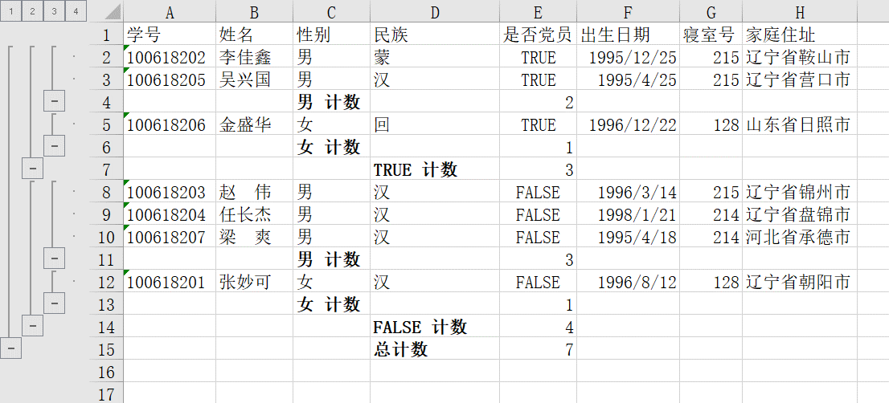
学号 | 姓名 | 性别 | 民族 | 是否党员 | 出生日期 | 寝室号 | 家庭住址
100618201 | 张妙可 | 女 | 汉 | FALSE | 1996-08-12 | 128 | 辽宁省朝阳市
100618202 | 李佳鑫 | 男 | 蒙 | TRUE | 1995-12-25 | 215 | 辽宁省鞍山市
100618203 | 赵 伟 | 男 | 汉 | FALSE | 1996-03-14 | 215 | 辽宁省锦州市
100618204 | 任长杰 | 男 | 汉 | FALSE | 1998-01-21 | 214 | 辽宁省盘锦市
100618205 | 吴兴国 | 男 | 汉 | TRUE | 1995-04-25 | 215 | 辽宁省营口市
100618206 | 金盛华 | 女 | 回 | TRUE | 1996-12-22 | 128 | 山东省日照市
100618207 | 梁 爽 | 男 | 汉 | FALSE | 1995-04-18 | 214 | 河北省承德市

对上表按党员和非党员中男女人数进行分类汇总，结果如下图所示。

自动筛选样文及图表
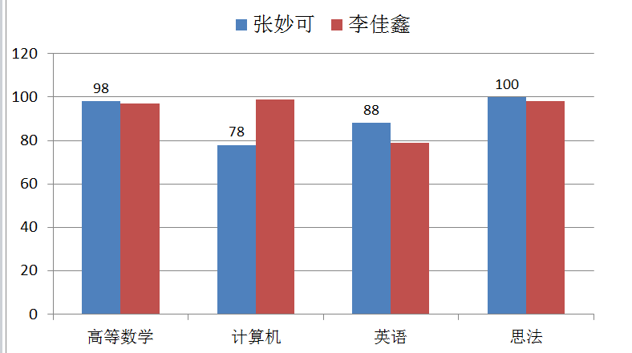
学号 | 姓名 | 量化分 | 高等数学 | 计算机 | 英语 | 思法 | 总分 | 名次
100618201 | 张妙可 | 20 | 98 | 78 | 88 | 100 | 364 | 2
100618202 | 李佳鑫 | 19 | 97 | 99 | 79 | 98 | 373 | 1
100618203 | 赵 伟 | 18 | 80 | 96 | 68 | 95 | 339 | 5
100618204 | 任长杰 | 18 | 67 | 94 | 95 | 94 | 350 | 3
100618205 | 吴兴国 | 20 | 55 | 88 | 94 | 94 | 331 | 6
100618206 | 金盛华 | 19 | 81 | 94 | 72 | 96 | 343 | 4
100618207 | 梁 爽 | 18 | 64 | 86 | 79 | 92 | 321 | 7

1.按高等数学字段进行自动筛选，筛选出高等数学成绩大于等于90分的记录
2.基于筛选结果，做出图表，如下图所示。图表放在新的工作表中，新工作表命名为CHART

高级筛选
学号 | 姓名 | 性别 | 民族 | 是否党员 | 出生日期 | 寝室号 | 家庭住址
100618201 | 张妙可 | 女 | 汉 | FALSE | 1996-08-12 | 128 | 辽宁省朝阳市
100618202 | 李佳鑫 | 男 | 蒙 | TRUE | 1995-12-25 | 215 | 辽宁省鞍山市
100618203 | 赵 伟 | 男 | 汉 | FALSE | 1996-03-14 | 215 | 辽宁省锦州市
100618204 | 任长杰 | 男 | 汉 | FALSE | 1998-01-21 | 214 | 辽宁省盘锦市
100618205 | 吴兴国 | 男 | 汉 | TRUE | 1995-04-25 | 215 | 辽宁省营口市
100618206 | 金盛华 | 女 | 回 | TRUE | 1996-12-22 | 128 | 山东省日照市
100618207 | 梁 爽 | 男 | 汉 | FALSE | 1995-04-18 | 214 | 河北省承德市

在上表中筛选出性别为男，民族为汉族或者蒙族的记录。结果如下图所示。

条件格式
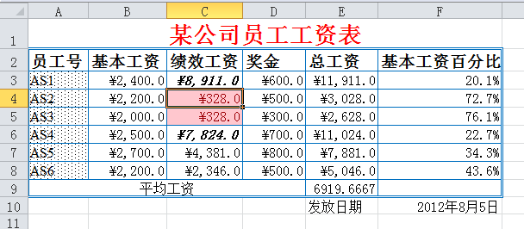
某公司员工工资表
员工号 | 基本工资 | 绩效工资 | 奖金 | 总工资 | 基本工资百分比
AS1 | 2400 | 8911 | 600 | 11911 | 0.20149441693
AS2 | 2200 | 328 | 500 | 3028 | 0.72655217966
AS3 | 2000 | 328 | 300 | 2628 | 0.76103500761
AS4 | 2500 | 7824 | 700 | 11024 | 0.22677793904
AS5 | 2700 | 4381 | 800 | 7881 | 0.34259611724
AS6 | 2200 | 2346 | 500 | 5046 | 0.4359889021
 |  |  | 平均工资 | 6919.6666667
 |  |  |  | 发放日期 | 2012-08-05

按下图所示对上表进行格式化，绩效工资字段小于500的加粉色底纹，大于6000的为加粗倾斜。

透视表和透视图
姓名 | 性别 | 第一学期 | 第二学期 | 第三学期 | 第四学期 | 平均分
郝乐盟 | 男 | 82 | 65 | 78 | 85 | 78
李燕 | 女 | 67 | 90 | 83 | 86 | 82
赵岩 | 男 | 88 | 87 | 94 | 85 | 89
刘键文 | 男 | 45 | 86 | 72 | 68 | 68
汪峡 | 女 | 77 | 57 | 60 | 87 | 70
施思 | 女 | 86 | 91 | 88 | 95 | 90
刘键 | 男 | 67 | 46 | 62 | 44 | 55

按下图所示样例建立数据透视表

